Estimaciones mod6
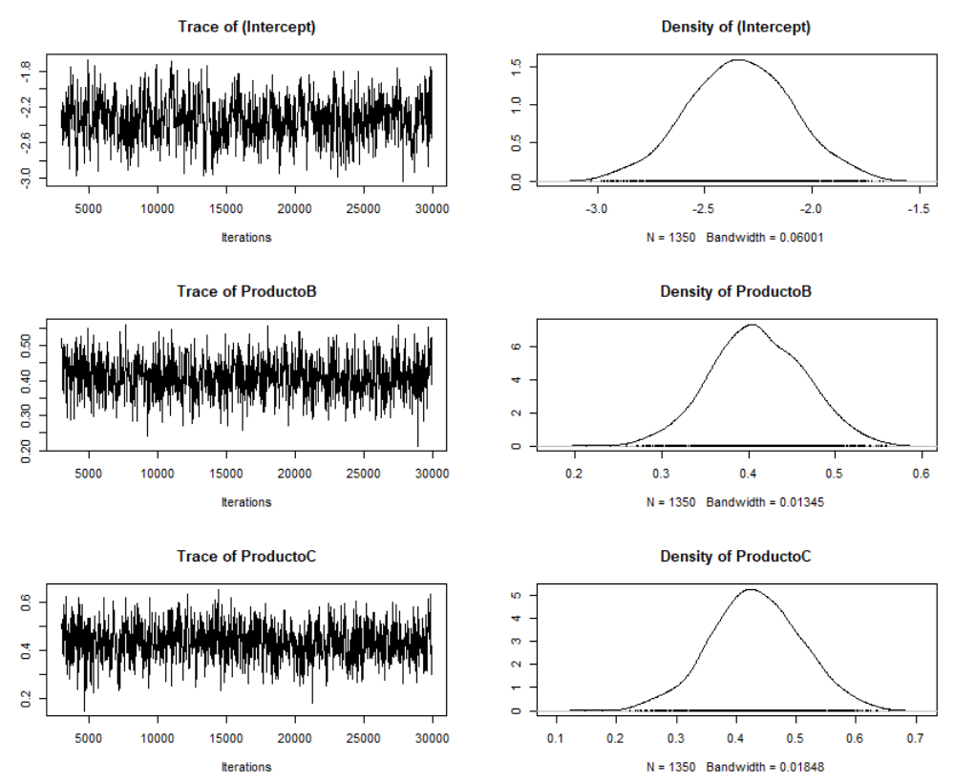
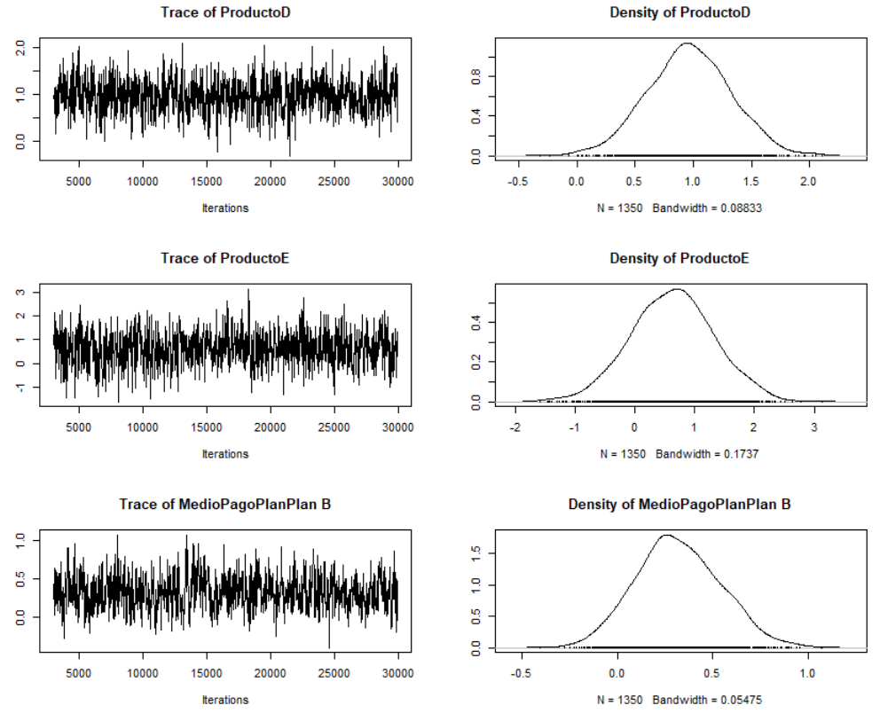
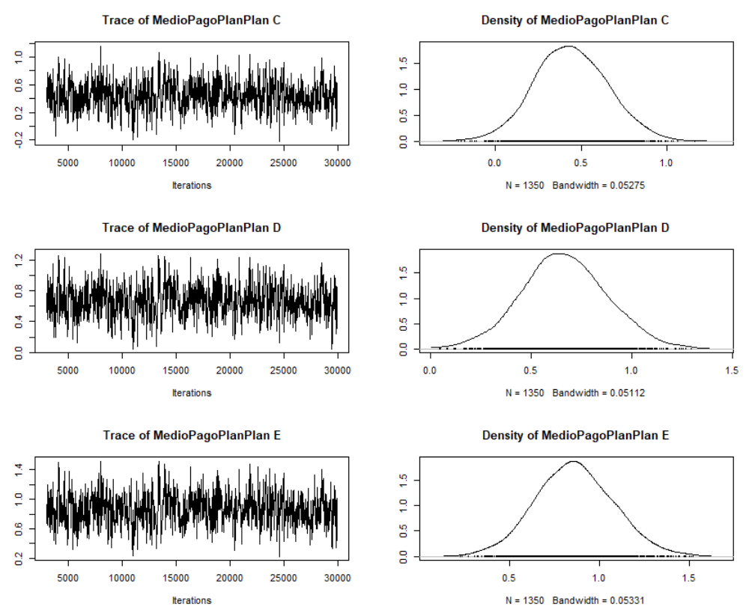
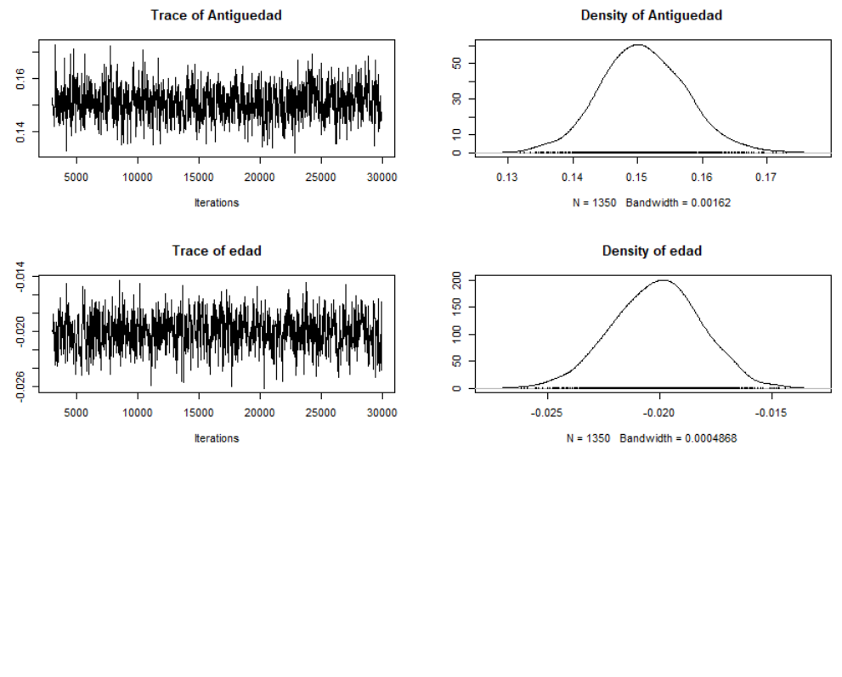
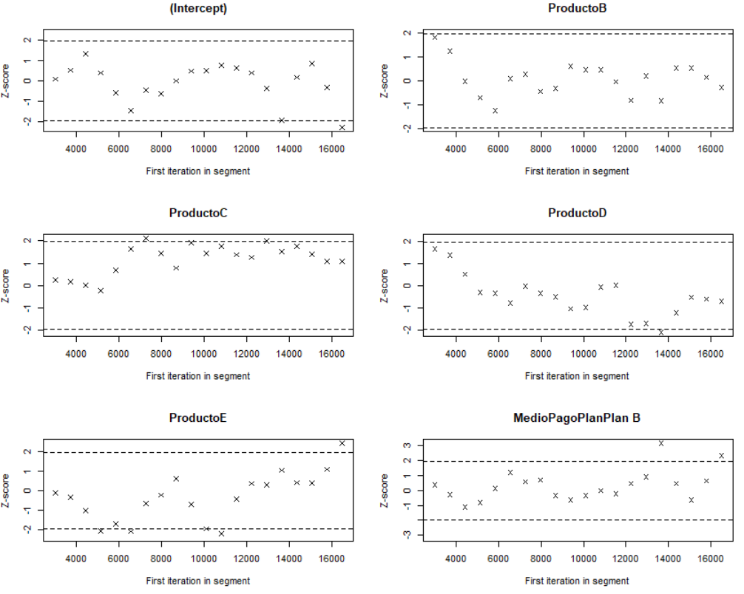
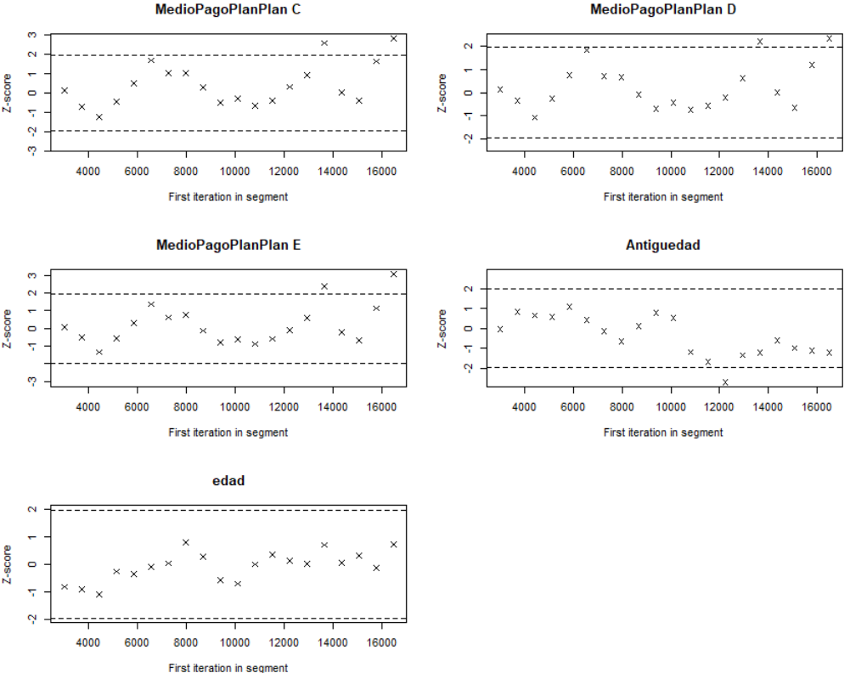
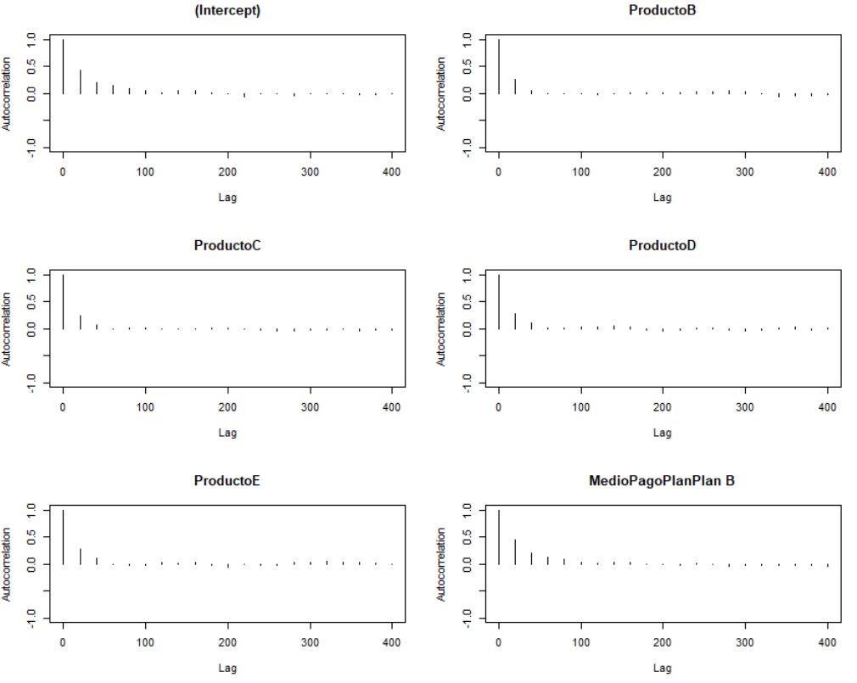
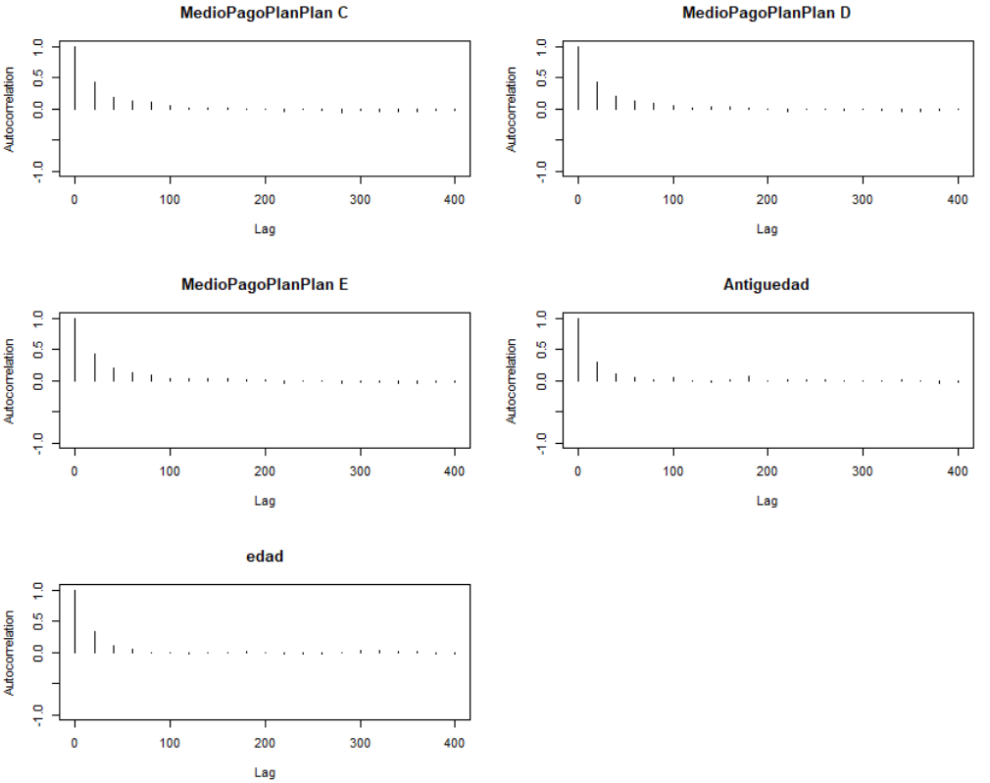
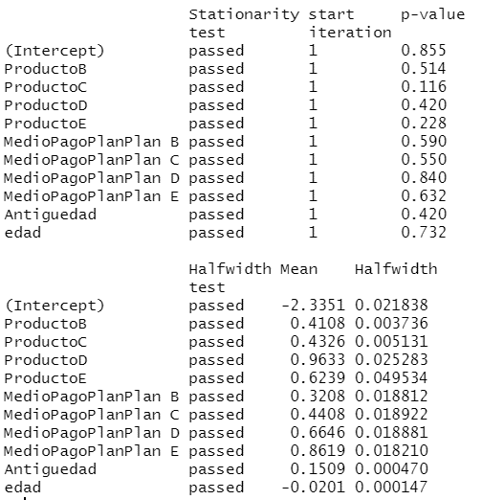
Tabla5. Estimacion de los coeficientes
Coeficientes | Media Posterior | l-95% CI | u-95% CI | OR | l-95% CI | u-95% CI
(Intercept) | -2.34 | -2.84 | -1.88 | 0.10 | 0.06 | 0.15
ProductoB | 0.41 | 0.31 | 0.52 | 1.51 | 1.37 | 1.69
ProductoC | 0.43 | 0.30 | 0.60 | 1.54 | 1.35 | 1.82
ProductoD | 0.96 | 0.29 | 1.68 | 2.62 | 1.34 | 5.35
ProductoE | 0.62 | -0.66 | 2.04 | 1.87 | 0.52 | 7.73
MedioPagoPlanPlanB | 0.32 | -0.08 | 0.76 | 1.38 | 0.92 | 2.14
MedioPagoPlanPlanC | 0.44 | 0.03 | 0.85 | 1.55 | 1.03 | 2.34
MedioPagoPlanPlanD | 0.66 | 0.26 | 1.09 | 1.94 | 1.30 | 2.97
MedioPagoPlanPlanE | 0.86 | 0.46 | 1.29 | 2.37 | 1.58 | 3.64
Antiguedad | 0.15 | 0.14 | 0.16 | 1.16 | 1.15 | 1.18
edad | -0.02 | -0.02 | -0.02 | 0.98 | 0.98 | 0.98

